Hoja2
PRODUCTO | ESPECIFICACIONES | CANTIDAD
PUESTO DE TRABAJO | En L color caoba de 2 x 2 metros con superficies de trabajo independientes. Superficies fabricadas en aglomerado de 25ml, enchapadas en fórmica con canto termo fundido lamina cubre la parte externa( falda) del escritorio; archivador metálico (tres cajones con llaves),pedestales cubiertos para mayor resistencia, soportes metálicos rectos con tapa y canaleta pasa cable pedestal resistente cuadrado cubierto, , silla giratoria ergonómica en malla con brazos soporte lumbar neumática, fácil movilidad, color negro, con instalación | 12
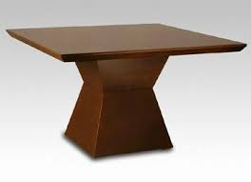 MESA EN MADERA | COLOR CAOBA DE 70 X 70 CENTÍMETROS CUADRADOS, POR 80 CMS DE ALTO. SUPERFICIE DE LA MESA EN MDF DE 19ML | 3
CÓMODAS METÁLICAS | En lámina cold rold, 2 puertas, pintura electrostática, incluye chapa con llaves. Medidas 1.80 (alto) x 0.60 ( fondo) x 1 metro (ancho), con garantía | 12
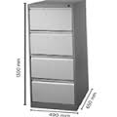 ARCHIVADORES METÁLICOS | Un metro de alto, x 0.60 de fondo, x 0.50 de ancho con llave de tres puestos con marco para carpetas colgantes con tiraderas finas y cierre central. Con llave | 6
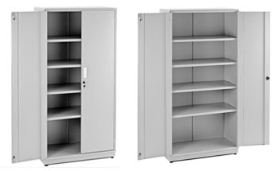 ARCHIVADORES | 4 bisagras común de 2”. -2 pasadores de lujo. -1 chapade seguridad con llaves -Manijas Buckingham. -Material lamina CR. | 2
CAJÓN CUATRO PUERTAS , CON LLAVES COLOR CAOBA | Medidas 1.50 de largo por 80 de ancho | 2
CLOSET | De madera 3 puestos color caoba con llaves, 2 metros de alto, 0,70 de fondo, y metro de ancho, con cajón zapatero. | 5
BASURERO OFICINA PEDAL Y TAPA |  | 35
TABLERO EN VIDRIO | Templado con soporte para colocar marcador y borrador. Medidas 1.20 por 80 de ancho | 1
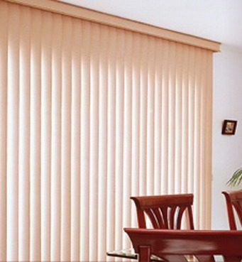 PERSIANA VERTICAL 2.20 CMS DE LARGO X 3 METROS DE ANCHO OFICINA APOYO JUDICIAL | Franjas de telas verticales que pueden abrirse parcial o completamente permitiendo elegir el grado de privacidad que se desee en su oficina. Con instalacion | 1
PERSIANA VERTICAL 2.20 CMS DE LARGO X 4 METROS DE ANCHO OFICINA COMANDANTE | Franjas de telas verticales que pueden abrirse parcial o completamente permitiendo elegir el grado de privacidad que se desee en su oficina. Con instalacion | 1
PERSIANA VERTICAL 2.20 CMS DE LARGO X 4 METROS DE ANCHO OFICINA ESTADISTICA | Franjas de telas verticales que pueden abrirse parcial o completamente permitiendo elegir el grado de privacidad que se desee en su oficina. Con instalacion | 1
PERSIANA VERTICAL 2.20 CMS DE LARGO X 7 METROS 40 CMS DE ANCHO OFICINA DE CRISIS | Franjas de telas verticales que pueden abrirse parcial o completamente permitiendo elegir el grado de privacidad que se desee en su oficina. Con instalacion | 1
PUESTO DE ATENCION SECRETARIA GAULA | Enchapado en formica, con superficie mostrador en vidrio templado, superficie fabricada en aglomerado, enchapada en fórmica, con canto termo fundido. Logo en vidrio escudo de la DIASE en la parte central del puesto de atención, letrero en vidrio a color( especificaciones medidas 30 cms de alto por 40 ancho, POLICIA NACIONAL DE COLOMBIA, debajo DIRECCION ANTISECUESTRO Y ANTIEXTORSION debajo el escudo GAULA, debajo GAULA MEDELLIN) instalado en el muro detrás del escritorio, transparente diseño o palizado. cuatro metros de largo por un metro de alto (FOTO DE MUESTRA), con instalación es de anotar donde se va ubicar hay un muro en cemento el cual se debe de tumbar y realizar la reparación el muro es de la misma medida del puesto a ubicar. | 1
ESTANTERIA OFICINA LOGÍSTICA | Metálicas, fondo 40 cms, por dos metros de alto por dos de ancho, con puertas con llaves., división interna de 50 cms de alto, un cajón en madera con llaves de 60 x 60 cms. | 3
PUERTA ARMERILLO, CHAPA DE SEGURIDAD, CONMINIMO TRES LLAVES | Material Lamina Cold Rold Calibre 18 Puerta, Calibre 16 Marco Anticorrosivo Medidas Alto 2.60 Cms, Por Un Metro De Ancho, chapa de seguridad, con reja metálica del mismo tamaño, con puerta en el centro con tablon de 50 cms, por 50 cms, para entrega de armamento | 1

